Atlas Renovables
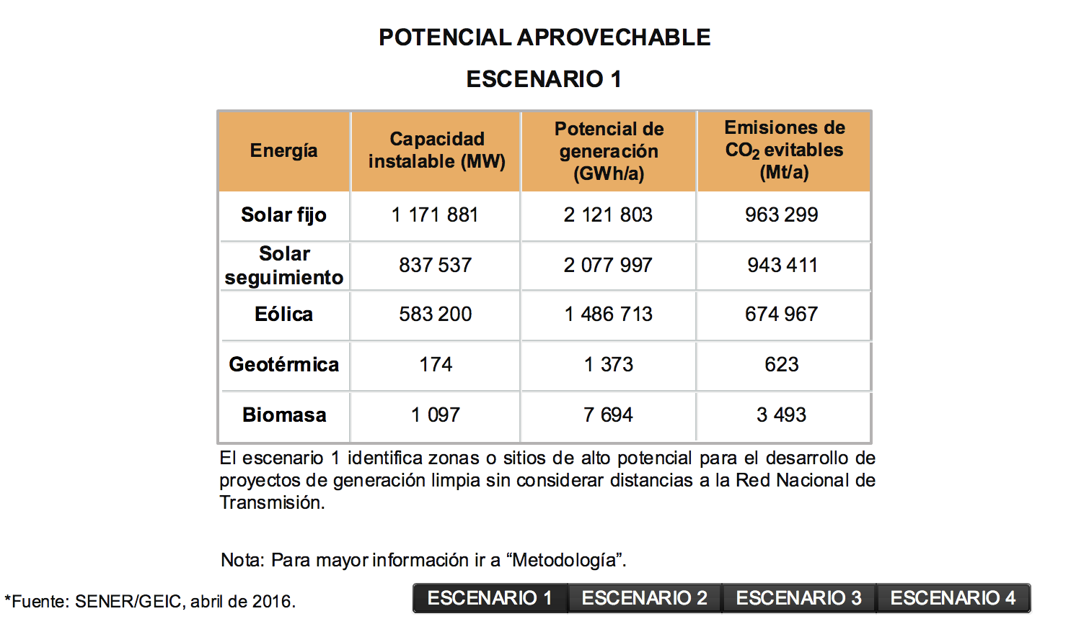
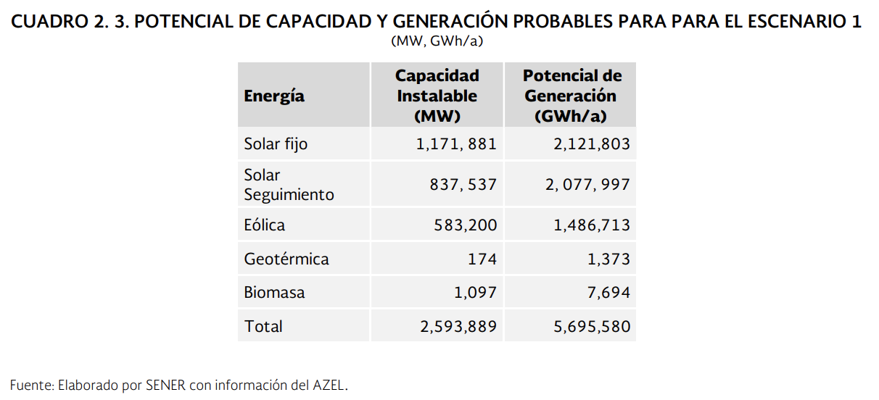
Clean energy zone atlas (SENER, Mexico)
https://dgel.energia.gob.mx/AZEL/

Electricity Source | Max Potential Capacity (MW) |  | US Model v1.4 values (for scaling offshore wind potential
hard coal | 9,000,000,000,000 |  | hard coal | 9,000,000,000,000
natural gas nonpeaker | 9,000,000,000,000 |  | natural gas nonpeaker | 9,000,000,000,000
nuclear | 9,000,000,000,000 |  | nuclear | 9,000,000,000,000
hydro | 20,735 | From existing + INERE inventory | hydro | 187,600
onshore wind | 583,200 |  | onshore wind | 11,000,000
solar PV | 2,009,418 |  | solar PV | 154,864,000
solar thermal | 20,000 | From 2050 calculator | solar thermal | 38,000,000
biomass | 1,094 |  | biomass | 62,000
geothermal | 174 |  | geothermal | 4,000,000
petroleum | 9,000,000,000,000 |  | petroleum | 9,000,000,000,000
natural gas peaker | 9,000,000,000,000 |  | natural gas peaker | 9,000,000,000,000
lignite | 9,000,000,000,000 |  | lignite | 9,000,000,000,000
offshore wind | 222,676 | Scaled from US potential | offshore wind | 4,200,000

AZEL |  |  |  |  | PROSPECTIVA RENOVABLES

hydro
Sistema de Información Energética
Sector Eléctrico
Capacidad efectiva por tecnología
(megawatts)

 | REALES
 |  | 2010 | 2011 | 2012 | 2013 | 2014 | 2015 | 2016 | 2017

Total |  | 52945.426 | 52514.726 | 52538.936 | 53496.548 | 54379.325 | 55181.023 | 55561.256 | 42528.42294
Termoeléctrica |  | 33649.208 | 33298.908 | 32761.708 | 33782.42 | 33915.647 | 34420.085 | 34903.783 | 22459.483
Vapor |  | 12876.1 | 12560.1 | 12336.1 | 11698.603 | 11398.6 | 11398.6 | 11398.6 | 11281.6
Ciclo combinado |  | 18022.283 | 18029.283 | 18029.283 | 19760.191 | 19906.482 | 19918.173 | 20530.442 | 8190.542
CFE |  | 6115.383 | 6122.383 | 6122.383 | 7420.291 | 7566.582 | 7578.273 | 8190.542 | 8190.542
PIE |  | 11906.9 | 11906.9 | 11906.9 | 12339.9 | 12339.9 | 12339.9 | 12339.9 | 0
Turbogas |  | 2536.71 | 2495.41 | 2658.075 | 2537.075 | 2303.41 | 2779.408 | 2745.91 | 2630.51
Combustión interna |  | 214.115 | 214.115 | 251.815 | 259.215 | 307.155 | 323.904 | 355.231 | 357.087575
Dual |  | 2778.36 | 2778.36 | 2778.36 | 2778.36 | 2778.36 | 2778.36 | 0 | 0
Carboeléctrica |  | 2600 | 2600 | 2600 | 2600 | 2600 | 5378.36 | 5378.36 | 5378.36
Nucleoeléctrica |  | 1364.88 | 1364.88 | 1610 | 1400 | 1400 | 1510 | 1608 | 1608
Geotérmica |  | 964.5 | 886.6 | 886.6 | 823.4 | 813.4 | 873.6 | 873.6 | 873.6
Eólica |  | 85.25 | 86.75 | 597.6 | 597.6 | 597.6 | 699.15 | 699.15 | 86.3
CFE |  | 85.25 | 86.75 | 86.75 | 86.75 | 86.75 | 86.3 | 86.3 | 86.3
PIE |  | 0 | 0 | 510.85 | 510.85 | 510.85 | 612.85 | 612.85 | 0
Hidroeléctrica |  | 11503.228 | 11503.228 | 11497.603 | 11508.768 | 12268.768 | 12293.828 | 12092.363 | 12117.22601
Fotovoltaica |  | 0 | 0 | 6 | 6 | 6 | 6 | 6 | 6

Notas:
Incluye información de la extinta Luz y Fuerza del Centro.
Para una correcta interpretación de la información se recomienda consultar el reporte con periodicidad mensual.

Fuente: Sistema de Información Energética con información de CFE.

 |  | MW |  | Source
 | Existing hydro | 12,117.23 | 2017 | SIE
 | Existing mini-hydro | 384 | 2014 | ??
 | Potential | 8233.7899543 | 2017 | Renewables prospectives

 |  | 20,735.02

IRENA

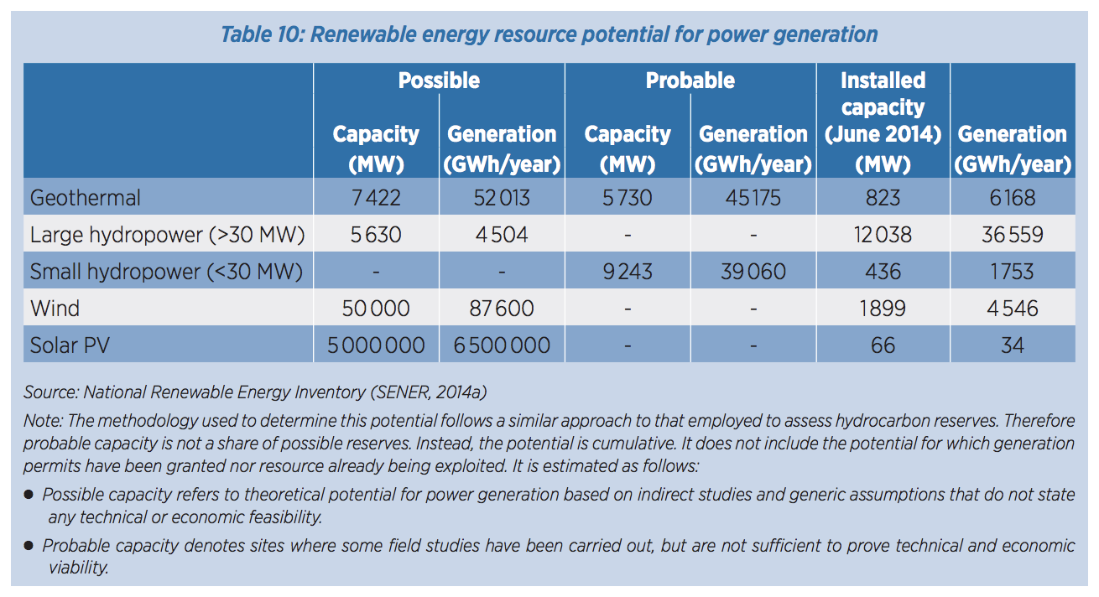

 |  |  |  | Possible | Probable | Installed
 |  |  | Hydro-L | 5,630 |  | 12,038 |  | 17,668
 |  |  | Hydro-s |  | 9,243 | 436 |  | 9,679 | 27,347

 |  |  | Geo | 7,422 | 5,730 | 874 |  | 14,026
 |  |  | Wind | 50,000 |  | 1,899 |  | 51,899
 |  |  | Solar PV | 5,000,000 |  | 66 |  | 5,000,066

Electricity Generation Potentia
Prospectiva renovables

Cuadro 2.2 POTENCIAL DE GENERACIÓN ELÉCTRICA CON ENERGÍAS RENOVABLES EN MÉXICO, 2016 (GWh/a)
Recursos | Geotérmica | Hidráulica | Eólica | Solar | Biomasa | Oceánica
Probado | 2610 | 4920 | 20104 | 25052 | 3326
Probable | 45207 | 23028 |  |  | 680 | 1057
Posible | 52013 | 44180 | 87600 | 6500000 | 11485

Potencial máximo | 99830 | 72128 | 107704 | 6525052 | 15491 | 1057
MW | 11396.12 | 8233.79 | 12294.98 | 744,869 | 1768.38 | 120.66

INERE
https://dgel.energia.gob.mx/inere/


 | Capacity(MW) | Generation (MW) | Plant capacity factor
hydro | #REF! | #REF! | #REF!
wind | #REF! | #REF! | #REF!
solar PV | #REF! | #REF! | #REF!
biomass | #REF! | #REF! | #REF!
geothermal | #REF! | #REF! | #REF!

